Sheet1
内核apc执行过程

 | 1、apc的初始化、插入

 | 2、紧急apc、普通apc的插入顺序

 | 3、与apc有关的线程结构(KTHREAD)成员

 | 4、内核apc执行过程(见.code win7x32模块分析中的ntkrnlpa.idb KiFastCallEntry中的apc处理 KiDeliverApc)
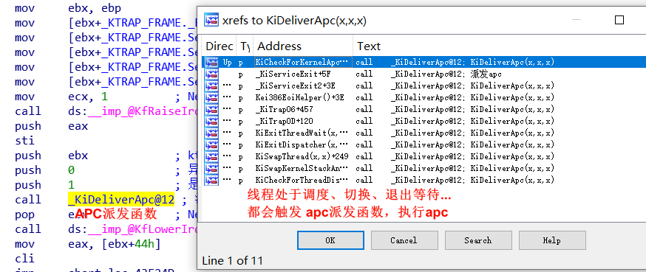

 | 5、用户apc执行过程(在执行完内核apc队列后，用户apc是在R3下执行)

Sheet4
#include <ntifs.h>
VOID DriverUnload(PDRIVER_OBJECT pDriver);
typedef enum _KAPC_ENVIRONMENT {
OriginalApcEnvironment,// 插入到父进程的环境里
AttachedApcEnvironment,// 插入到附加进程环境中
CurrentApcEnvironment,// 插入到当前环境
InsertApcEnvironment// 初始化时不插入，
// 调用KeInsertQueueApc时,再插入当前环境
} KAPC_ENVIRONMENT;
typedef VOID (*PKNORMAL_ROUTINE) (
IN PVOID NormalContext,
IN PVOID SystemArgument1,
IN PVOID SystemArgument2
);
typedef VOID (*PKKERNEL_ROUTINE) (
IN struct _KAPC *Apc,
IN OUT PKNORMAL_ROUTINE *NormalRoutine,
IN OUT PVOID *NormalContext,
IN OUT PVOID *SystemArgument1,// 传入 KeInsertQueueApc SystemArgument1
IN OUT PVOID *SystemArgument2// 传入 KeInsertQueueApc SystemArgument2
);
typedef VOID (*PKRUNDOWN_ROUTINE) (
IN struct _KAPC *Apc
);
// 未文档化的api
// 初始化apc
VOID KeInitializeApc(
__out PRKAPC Apc,// apc结构，不能在堆栈创建
__in PRKTHREAD Thread,// 目标线程
__in KAPC_ENVIRONMENT Environment,// 要插入的环境
__in PKKERNEL_ROUTINE KernelRoutine,// 主回调函数(必要的)，仅有该函数时，就是紧急apc
__in_opt PKRUNDOWN_ROUTINE RundownRoutine,//
__in_opt PKNORMAL_ROUTINE NormalRoutine,// 次回调函数(可选的)，传入该函数时，就是普通apc
__in_opt KPROCESSOR_MODE ApcMode,// apc模式
__in_opt PVOID NormalContext// 次回调函数参数
);
// 插入apc队列
BOOLEAN KeInsertQueueApc(
__inout PRKAPC Apc,
__in_opt PVOID SystemArgument1,
__in_opt PVOID SystemArgument2,
__in KPRIORITY Increment
);
/*
注意: KernelRoutineCallBack中的参数 可以任意修改，
修改 *NormalRoutine=xxxx，则NormalRoutine原来的函数 不会执行，
同样修改 SystemArgument1、SystemArgument2，NormalRoutine在执行时，会受到影响
*/
VOID KernelRoutineCallBack(
IN struct _KAPC *Apc,
IN OUT PKNORMAL_ROUTINE *NormalRoutine,// apc结构中次回调函数
IN OUT PVOID *NormalContext,// apc结构中次回调函数参数
IN OUT PVOID *SystemArgument1,// 传入 KeInsertQueueApc SystemArgument1
IN OUT PVOID *SystemArgument2// 传入 KeInsertQueueApc SystemArgument2
);
NTSTATUS DriverEntry(PDRIVER_OBJECT pDriver,PUNICODE_STRING pReg) {
pDriver->DriverUnload = DriverUnload;
PUNICODE_STRING uniImagePath = NULL;
NTSTATUS status = SeLocateProcessImageName(IoGetCurrentProcess(), &uniImagePath);
if (NT_SUCCESS(status)) {
KdPrintEx((77, 0, "[db]: 插入apc前 image path=%wZ\n", uniImagePath));
ExFreePoolWithTag(uniImagePath, 0);
}
// 创建apc结构,不能在堆栈创建
PKAPC kapc = ExAllocatePool(NonPagedPool, sizeof(KAPC));
memset(kapc, 0, sizeof(KAPC));
PETHREAD targetThread = NULL;
// 获取要插入apc的目标线程
status = PsLookupThreadByThreadId((HANDLE)368,&targetThread);
if (!NT_SUCCESS(status)) {
KdPrintEx((77, 0, "get thread structure fail\n"));
ExFreePool(kapc);
return 0;
}
// 初始化apc数据
KeInitializeApc(
kapc,
targetThread,// 指定需要插入apc的目标线程
OriginalApcEnvironment,// apc插入的环境
KernelRoutineCallBack,// 回调函数
NULL,
NULL,
KernelMode,
NULL);// 参数
// 插入apc
KeInsertQueueApc(
kapc,// apc结构
NULL,// 参数1
NULL,// 参数2
0);
return STATUS_SUCCESS;
}
VOID DriverUnload(PDRIVER_OBJECT pDriver) {
KdPrintEx((77, 0, "DriverUnload\n"));
}
VOID KernelRoutineCallBack(
IN struct _KAPC *Apc,
IN OUT PKNORMAL_ROUTINE *NormalRoutine,
IN OUT PVOID *NormalContext,
IN OUT PVOID *SystemArgument1,
IN OUT PVOID *SystemArgument2
){
PUNICODE_STRING uniImagePath = NULL;
NTSTATUS status = SeLocateProcessImageName(IoGetCurrentProcess(), &uniImagePath);
if (NT_SUCCESS(status)) {
KdPrintEx((77, 0, "[db]: 插入apc后 image path=%wZ\n", uniImagePath));
ExFreePoolWithTag(uniImagePath,0);
KeStackAttachProcess;
}
// 释放apc结构
ExFreePool(Apc);
}

Sheet5
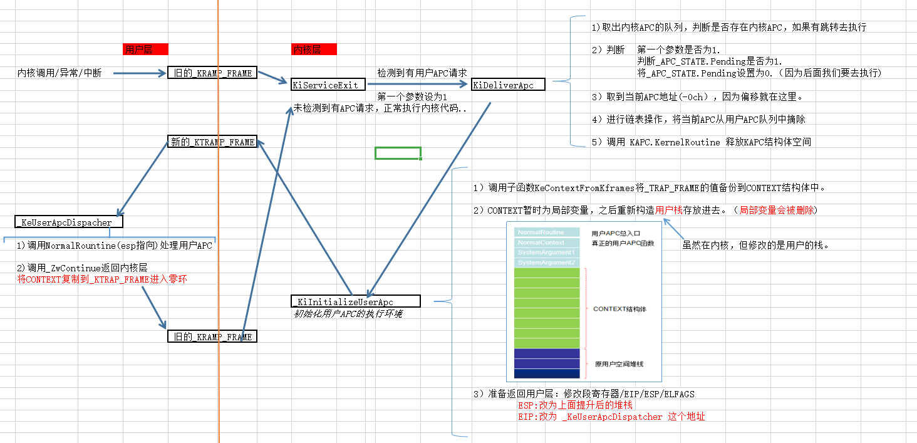
当线程发现自己有APC要执行时，已经处于内核了，从三环到零环，将数据保存在 _KTRAP_FRAME 结构体中。
现在，我们发现有用户APC要执行，肯定要返回三环，肯定也需要借助 _KTRAP_FRAME 结构体。
但是，_KTRAP_FRAME结构体保存着是原先的三环地址，返回绝对不可能返回到那里去，一定返回另外一个地方。
可一个线程只有一个_KTRAP_FRAME，返回只能通过这个返回。
因此，我们真正要做的：
 | 将原来的_KTRAP_FRAME结构体保存起来，之后建立一个新的，往里面写入返回时执行的ESP(栈地址)与EIP(代码地址)，之后返回三环执行。
执行完之后返回到零环，继续执行原来的任务

